概要
更新日 | 変更内容 | 制作仕様

 |  | 概要

2024-11-14 | ゲーム名 |  | このシートでは、「テトラクライム」の全体概要を記載します。 |  |  |  |  |  | ※ゲームの名称は仮名です

 |  | 基本仕様

 |  |  | ジャンル |  | … | パズルアクション
 |  |  | プレイ人数 |  | … | 1人
 |  |  | プラットフォーム |  | …
 |  |  | 画面比率 |  | … | 16:9
 |  |  | 解像度 |  | … | 1920:1080

 |  | 詳細

 |  |  | このゲームは、「落ちてくるブロックを積み上げ、頂上を目指す」パズルアクションゲームです。

 |  |  | ユーザーに体験してほしいこと
 |  |  |  | 思うように積み上げられ、頂上までたどり着けたときの達成感
 |  |  |  | うまく埋められたときの爽快感

 |  |  | ステージ情報

 |  |  |  |  |  |  |  |  |  |  |  | NEXT

 |  |  |  |  |  |  |  |  |  |  |  |  |  | コイン

 |  |  |  |  |  |  |  |  |  |  |  |  |  | ステージ既存ブロック
SCORE：32ｍ
 |  |  |  |  |  |  |  |  |  |  |  |  |  | プレイヤー

TIME：48ｓ
 |  |  |  |  |  |  |  |  |  |  |  |  |  |  | ミノ

 |  |  |  |  |  |  |  |  |  |  | CHANGE：push C key

 |  |  |  | ステージ情報
2024-11-14 | 数値変更 |  |  | ・1ブロック20ピクセル→小さそうなので30ピクセルに変更
 | 数値変更 |  |  | ・ステージサイズ(黒枠の内側)840×840→720×720に変更 |  |  |  |  |  | (横3マスのミノを8個並べられる計算)
 |  |  |  | ・ステージ外に次に落ちてくるミノ、現在のスコア、現在のタイムを表示

 |  |  | プレイヤー情報（キャラクター操作）

 |  |  |  |  |  | ・ジャンプ高さは２マス(80ピクセル)
2024-11-14 | 数値変更 |  |  |  |  | ・移動速度は2→速そうだったので、0.5に変更
 |  |  |  |  |  | ・左右移動とジャンプのみ
 |  |  |  |  |  | ・Aで左移動、Dで右移動、SPACEでジャンプ
 |  |  |  |  |  | ・ビルドモードだった場合、Cを押すとプレイモードに切り替わる

 |  |  | プレイヤー情報（ブロック操作）

 |  |  |  |  |  |  |  | ・プレイモードの状態でCを押したときにビルドモード（仮称）に変更される
 |  |  |  |  |  | Tミノ
 |  |  |  |  |  |  |  | ・Aで左に1マス動く、Dで右に1マス動く、Sで落ちる速度を加速 |  |  |  | ※Sの加速は場合によってなくてもいいです | なくす場合はSを押しても何も反応ないようにしてください

 |  |  |  |  |  |  |  | ・Shiftで左回りに回転、Spaceで右回りに回転する |  |  |  | ※どちらか片方だけでもいいです
 |  |  |  |  |  | Oミノ
 |  |  |  |  |  |  |  | ・1.5秒に1ブロック分、徐々に下に落ちる

 |  |  |  |  |  | Jミノ

 |  |  |  |  |  | Lミノ

 |  |  | プレイヤー情報（モード切替）

 |  |  |  |  |  | モード切替
 |  |  |  |  |  |  | ・ブロックとプレイヤーを操作する際、操作モードを切り替えて行う
 |  |  |  |  |  |  |  | モードの切り替えはシフト押して切り替え

タイトル画面仕様
タイトル画面仕様

概要

タイトル画面の仕様です
ゲーム開始時のゲーム画面の説明になります

目的

「テトラクライム」の世界観をゲーム画面で分かりやすく伝えるため

詳細

必要なもの
・タイトルロゴ
・背景
・スタートボタン

画面仕様

 | （仮）イメージ画面



 |  | メモ

Tetra Clim
タイトルロゴ

 |  |  |  | 「テトラクライム」のロゴのデザイン参考

ゲームスタートボタン
START
 |  | メモ
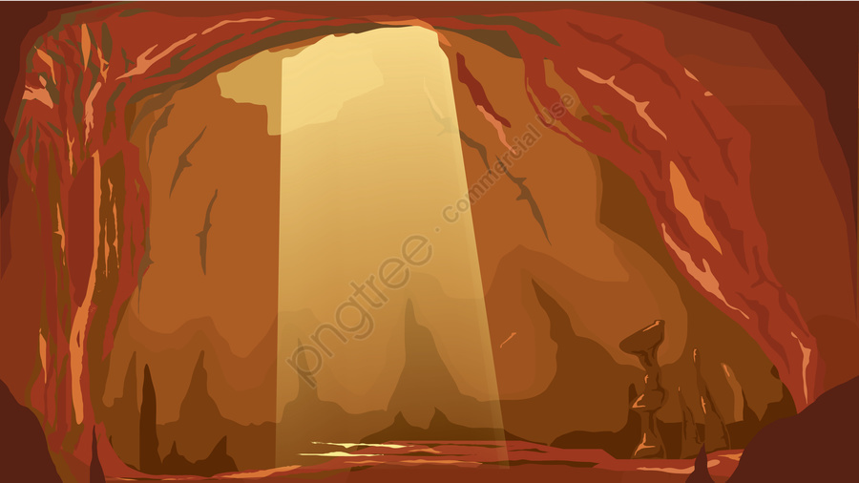


 |  |  | 背景 イメージ洞窟 |  | ロシア風デザイン

メイン画面仕様
更新日 | 変更内容 | ゲーム画面仕様

 |  | 概要

 |  | ここでは、メインゲームの画面仕様を記載します

 |  | 詳細

2024-12-05 | ステージ情報変更

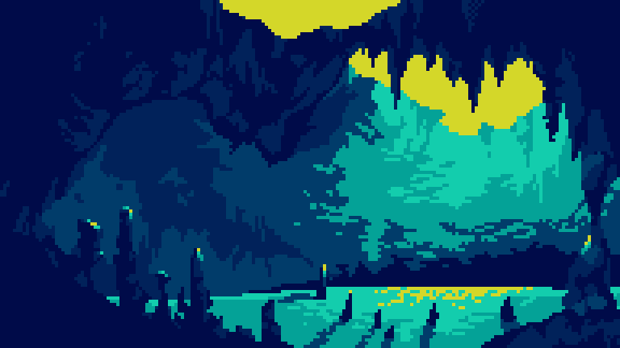
次に落ちてくる
ブロックの表示
NEXT
NEXT

高さの表示

スコア表示

HEIGHT 10/50
HEIGHT 40/50
べストスコア表示
SCORE : 10
BEST SCORE: 50
SCORE : 10
BEST SCORE: 50
ゲームタイム表示

TIME : 36.1
BEST TIME : 9999.00
TIME : 36.1
BEST TIME : 9999.00
TETRE
CHANGE : [C] KEY
TETRE
CHANGE : [C] KEY
ベストタイム表示

 |  |  |  |  |  |  | ２４＊２４ | ２４＊２４

ブロック操作とプレイヤー操作の切り替えキーの表示
ゲーム画面背景
 |  |  |  |  | 画面仕様 必要なモノ
 |  |  |  |  | ・ゲームタイム表示
 |  |  |  |  | ・スコア表示
 |  |  |  |  | ・次に落ちてくるブロックの表示
 |  |  |  |  | ・画面背景
 |  |  |  |  | ・ブロック操作とプレイヤー操作の切り替えキーの表示
 |  |  |  |  | ・ベストスコア
 |  |  |  |  | ・ベストタイム

 |  | プレイ画面

 |  |  | ・メインゲームでブロックを配置していく場所です
 |  |  | ・ブロックミノは、４つの小ブロックの組み合わせで出来ています

 |  |  | 小ブロックが【横９、縦22】配置できる必要があります

 |  | 高さ表示

 |  |  | ・メインゲームの上った高さの表示をするテキスト
 |  |  |  |  |  | メモ
 |  |  |  | 表示テキスト |  | マップの長さは５０ブロック
HEIGHT 0/50

 |  | スコア表示

 |  |  | ・メインゲームのスコアの表示をするテキストです

 |  |  |  | スコア計算は 高さ＋コインの枚数

 |  |  |  | 表示テキスト
 |  |  |  | SCORE : 10
 |  |  |  | BEST SCORE: 50

ゴール仕様
ゴール仕様書

概要

プレイヤーがゴールに到達した時の仕様
ゴールのラインを越えたら ＧＯＡＬとクリアスコアとクリアタイムをテキストで表示します

詳細

背景
 |  |  | NEXT |  |  | NEXT |  |  | NEXT

GOAL
GOAL
SCORE：32ｍ
SCORE：32ｍ
SCORE：32ｍ

TIME：48.0
TIME：48.0
TIME：48.0

SCORE
TIME
 |  |  |  |  |  |  | 画面切り替えで0.3秒後表示
 |  | CHANGE：push C key |  |  | CHANGE：push C key |  |  | CHANGE：push C key

ＧＯＡＬ表示
NEWGAME

クリアタイム、クリアスコア表示
 |  |  |  | ゴールラインに到達したら、画面上から ＧＯＡＬというテキストを画面中央に
 |  |  |  | ４秒かけて縦スクロールで表示

ニューゲーム表示

 | メモ
 | スコア表記をｍにするか考える
 | ブロックのながさ
 | プロックに挟まれた場合の対処（ブロックに閉じ込められた場合）

